Chi tiết địa chất
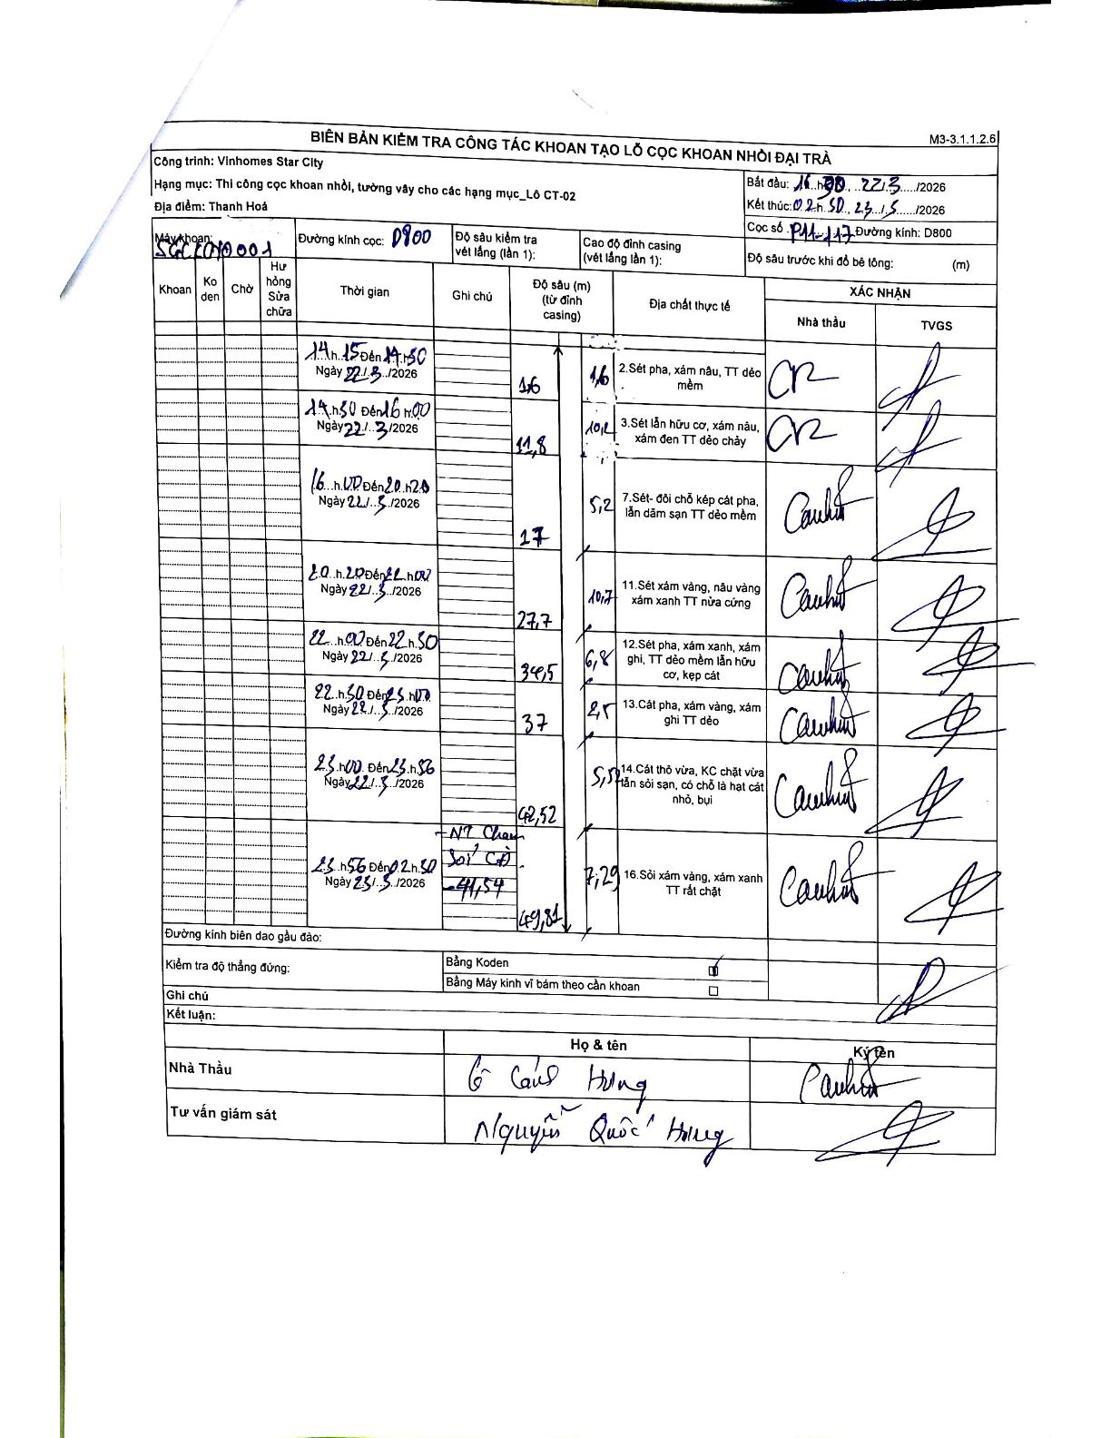
Dự án | Star City Thanh Hóa
Hạng mục | Thi công cọc khoan nhồi, tường vây cho các hạng mục_Lô CT-02
Tên bộ phận | Lô CT-02
Số hiệu cọc | P11-117
Tên Máy khoan | SGC-KCN0001
Đường kính | D800
Bắt đầu thi công | 14:15 22/03/2026
Kết thúc thi công | 02:30 23/03/2026

Địa chất TT | Đường kính | Mô tả lớp thiết kế | Từ (h) | Đến (h) | Cao độ từ | Cao độ đến | T.Gian (h) | Dài (m) | V (m/h) | Ghi chú
2 | D800 | Sét pha, xám nâu, TT dẻo mềm | 14:15 22/03/2026 | 14:30 22/03/2026 | 0 | -1.6 | 0.25 | 1.6 | 6.4
3 | D800 | Sét lẫn hữu cơ, xám nâu, xám đen TT dẻo chảy | 13:50 22/03/2026 | 16:00 22/03/2026 | -1.6 | -11.8 | 2.17 | 10.2 | 4.71
7 | D800 | Sét- đôi chỗ kẹp cát pha, lẫn dăm sạn TT dẻo mềm | 16:00 22/03/2026 | 20:20 22/03/2026 | -11.8 | -17 | 4.33 | 5.2 | 1.2
11 | D800 | Sét xám vàng, nâu vàng xám xanh TT nửa cứng | 20:20 22/03/2026 | 22:00 22/03/2026 | -17 | -27.7 | 1.67 | 10.7 | 6.42
12 | D800 | Sét pha, xám xanh, xám ghi, TT dẻo mềm lẫn hữu cơ, kẹp cát | 22:00 22/03/2026 | 22:30 22/03/2026 | -27.7 | -34.5 | 0.5 | 6.8 | 13.6
13 | D800 | Cát pha, xám vàng, xám ghi TT dẻo | 22:30 22/03/2026 | 23:00 22/03/2026 | -34.5 | -37 | 0.5 | 2.5 | 5
14 | D800 | Cát thô vừa, KC chặt vừa lẫn sỏi sạn, có chỗ là hạt cát nhỏ, bụi | 23:00 22/03/2026 | 23:56 22/03/2026 | -37 | -42.52 | 0.93 | 5.52 | 5.91
16 | D800 | Sỏi xám vàng, xám xanh TT rất chặt | 23:56 22/03/2026 | 02:30 23/03/2026 | -42.52 | -49.81 | 2.57 | 7.29 | 2.84 | NT Chạm Sỏi Cội - 41,54

ẢNH BIÊN BẢN GỐC

